الصفحة الرئيسية
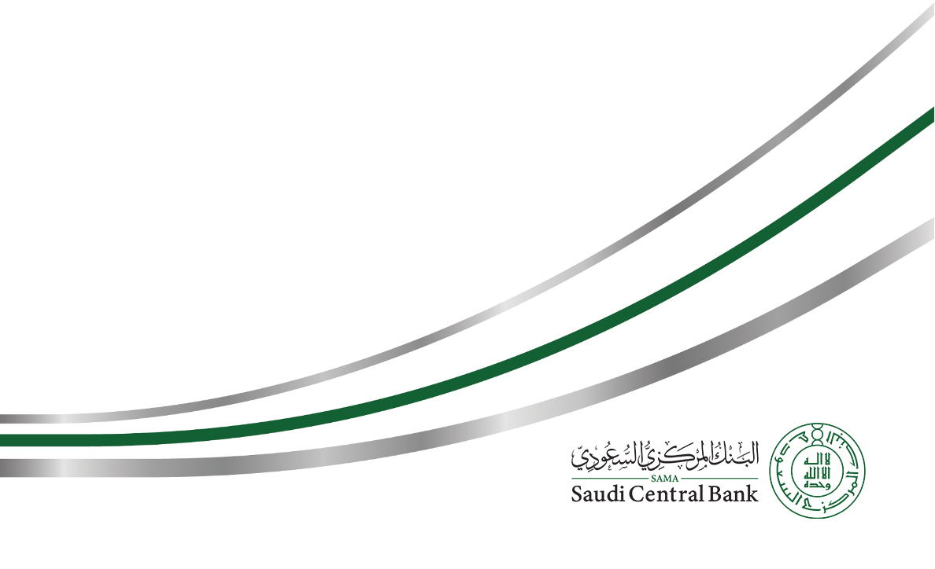
نموذج طلب ترخيص لشركات تقديم خدمات المدفوعات في المملكة العربية السعودية

الاسم المقترح للشركة (يجب إرفاق ما يثبت حجز الاسم)

رأس المال

بيانات التواصل لمقدم الطلب |  | الاسم الأول

 |  | اسم الأب

 |  | اسم العائلة

 |  | العلاقة بالمؤسسين

 |  | المنصب الوظيفي

 |  | الشركة

 |  | العنوان البريدي

 |  | رقم الهاتف

 |  | رقم الجوال

 |  | البريد الإلكتروني

 | ملاحظة: يجب إرفاق تفويض من الملاك بتقديم طلب الترخيص

نوع الترخيص: |  | اختر

 |  | للاستخدام الرسمي فقط
يُرسل هذا النموذج إلى: البنك المركزي السعودي (ساما) إدارة الرقابة على نظم وشركات المدفوعات المملكة العربية السعودية الرياض 11169 ص.ب 2992 البريد الالكتروني: LICPayments@sama.gov.sa

